Лист1
посмотреть все прайсы
ООО «ЕВА ГЛАСС СТЕКОЛЬНЫЙ ЗАВОД» ,тел: 8 (4922) 42-43-00, 77-99-25
Фото | Артикул | Наименование | Кол-во ,шт | Цена,руб | Заказ | Сумма
ЭКОНОМ ГЛАДЬЕ
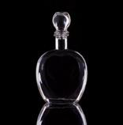 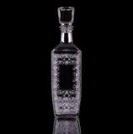 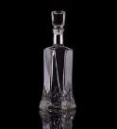 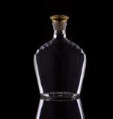 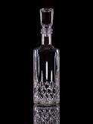 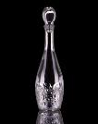 | Штоф П-36-500 | Графин-штоф 500 мл. в ассортименте | паллет/ термопак | 29,5 р паллет/ 32 р в термо |  | 0.00
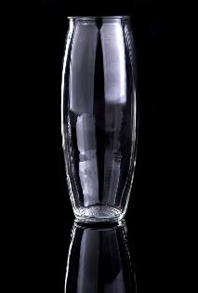 | П-81-1000 | Флора мини Ваза для цветов h — 230мм | 1089/12 | 34 р паллет/ 36,5 р в термо
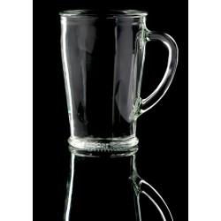 | П-77-300-ЕЧ "ЧАЙКОФФ" | Кружка "ЧайКофф" 300 мл. без декора | 2730 шт. в палете, 20 шт. в термопак | 16 р паллет/ 20 р в термо
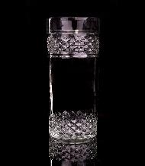 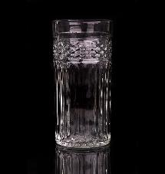 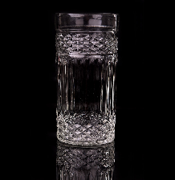 | Стакан «КРИСТ» | Стакан П-68-300-КРО из бесц. Стекла «КРИСТ» | 2890 паллет/ 16 термопак | 17 р паллет/ 19,5 р в термо
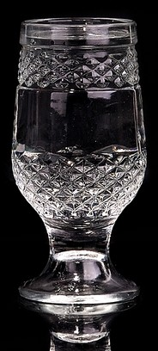  | Бокал «ВУЛКАН» | Бокал П-62-7-250-Вулкан из бесцв. Стекла «ВУЛКАН» | 2890 паллет/ 20 термопак | 17 р паллет/ 19,5 р в термо
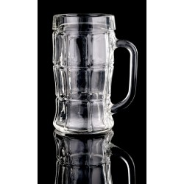 | П-85-500-ЕП | Кружка пивная, 0.5 | 1288 шт. в палете, 16 шт. в термопак | 32,5 р паллет/ 36 р в термо
ЭКОНОМ ОБРАБОТКА (деколь)
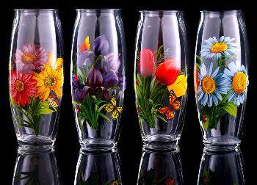 | Флора мини/Д01 | Флора мини Ваза для цветов h-230 мм с деколью в ассортименте | 12 | 75.50 руб. |  | 0.00

 |  | Флора мини Ваза для цветов h-230 мм с деколью в ассортиментев подарочной коробке | 9 | 87.00 руб. |  | 0.00

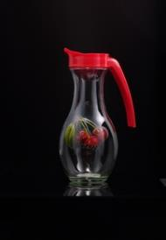 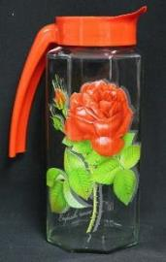 | 1000Шар/Д01 , 1000Призма/Д01 | Кувшин "Шар"/ "Призма" 1000 мл. с пластиковой крышкой с деколью в ассортименте | 6 | 95.00 руб.
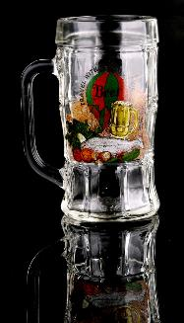 | ЕП330/Д | ЕП330/Д01 Набор 1 пр. кружка для пива (П-76-330-ЕП) 330 мл. с деколью в ассортименте | 16 | 46.50 руб. |  | 0.00
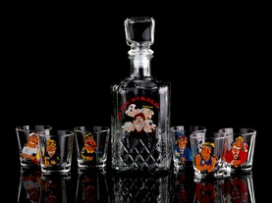 | Графин-штоф/Д07 | Набор стекл. Графин-штоф 500 мл. + стекл. стопка 50 мл. 6 шт., с деколью в ассортименте | 8 | 193.00 руб. |  | 0.00

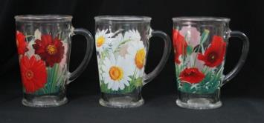
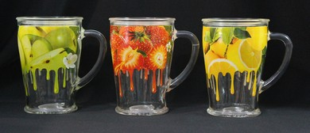 | ЕЧ300/Д01 | ЕЧ300/Д01 Набор 1 пр. кружка для чая (П-77-300-ЕЧ-Чайкофф) 300 мл. с круговой деколью в ассортименте в термоупаковке | 20 | 41.50 руб. |  | 0.00

 |  | ЕЧ300/Д01 Набор 1 пр. кружка для чая (П-77-300-ЕЧ-Чайкофф) 300 мл. с липковой деколью в ассортименте | 20 | 35.00 руб. |  | 0.00

ЭКОНОМ ОБРАБОТКА (художественная роспись)
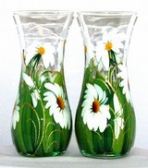 | 43737/Х01 пр/худ | Ваза 43737 прозрачная художественная. | 6 | 150.00 руб.
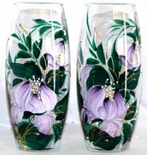 | 43966/Х01 пр/худ | Ваза 43966 прозрачная художественная. | 6 | 150.00 руб.
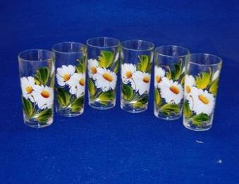 | 1256/Х6 | Набор 6 стаканов | 6 | 138.00 руб.
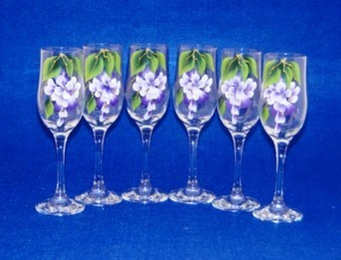 | 44160/Х06 | Набор 6 бокалов | 6 | 296.50 руб.
ОРХИДЕЯ
 | 1250/Х06 | Набор 6 стопок | 20 | 66.50 руб.
РОЗОЧКА
 | 1322/Х01 | Салатник маленький | 36 | 31.00 руб.
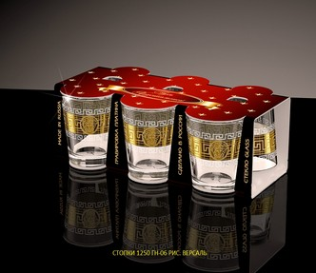
Обработка среднего класса
 | 1250 ГН-06 | Н-р 6 пр. стопка 50 мл гравировка + напыление | 18 | 88.00 руб.
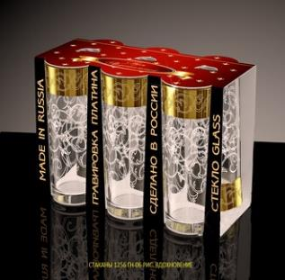 | 1256/ГН-06 | Н-р 6 пр. стакан 200 мл гравировка + напыление | 6 | 170.50 руб.
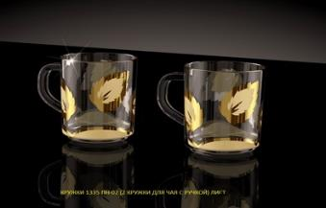 | 1335 ПН-02 | Н-р 2 пр. кружка 200 мл песок + напыление "Листок" | 10 | 308.00 руб.
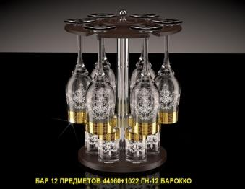 | БАР-12 ВЕНГЕ МАТ. 44160\1022 | БАР-12 ВЕНГЕ МАТ. 44160\1022 Барокко | 1 | 693.00 руб.
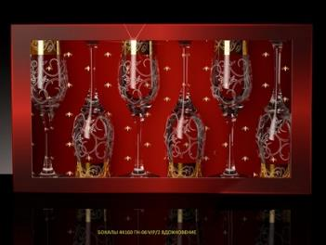 | 44160 ГН-06 VIP2 | Набор 6 пр. бокал "Тулип" 190 мл. гравировка + напыление "Барокко" | 6 | 390.50 руб.
Премиум класс (золото)
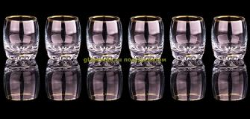 | 42244/00 | Набор 6-ти стопок для ликера СИЛЬВАНА 60 мл., Золотой ободок | 12 | 161.00 руб.
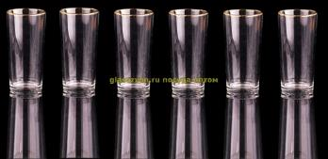 | 1256/00 | Набор 6-ти стаканов д/коктейля 250 мл., Золотой ободок | 4 | 155.00 руб.
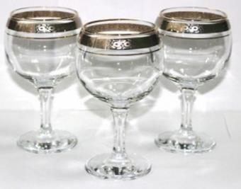 | 44411/12п | Набор 6-ти фужеров для воды БИСТРО 260 мл. Цветочный бордюр платиновый | 4 | 604.50 руб.
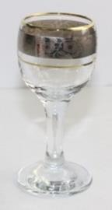 | 44134/12п | Набор 6-ти рюмок д/ликера БИСТРО 60 мл., Цветочный бордюр платиновый | 4 | 422.50 руб.
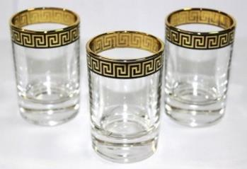 | 1022/8 | Набор 6-ти стопок 50 мл., Версаль черный в золоте | 10 | 213.50 руб.
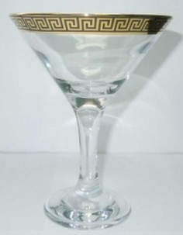 | 44410/8 | Набор 6-ти фужеров д/мартини 170 мл. БИСТРО, Версаль черный в золоте | 4 | 656.00 руб.
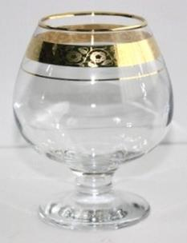 | 44188/12з | Набор 6-ти фужеров д/коньяка 360 мл. БИСТРО, Цветочный бордюр золотой | 4 | 599.00 руб.
Посуда из металла
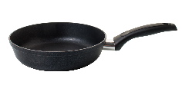 | ОТС20ПФ2ЧР.1001 | Сковорода литая из алюминия Kuchendorf. Серия КОМФОРТ (цвет чёрный), толщина дна 4,5 мм, толщина стенки 2,5 мм. Ручка не съемная. ОТС20ПФ2ЧР.1001 | 10 | 498.00 руб.
 | ОТС20ПФ2ЧР.С1 | Сковорода литая из алюминия Kuchendorf. Серия КОМФОРТ (цвет чёрный), толщина дна 4,5 мм, толщина стенки 2,5 мм. Ручка съемная. ОТС20ПФ2ЧР.С1 | 10 | 560.00 руб.
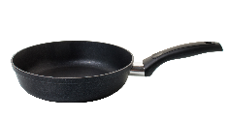 | ОТС22ПФ2ЧР.1001 | Сковорода литая из алюминия Kuchendorf. Серия КОМФОРТ (цвет чёрный), толщина дна 4,5 мм, толщина стенки 2,5 мм. Ручка не съемная. ОТС22ПФ2ЧР.1001 | 10 | 516.00 руб.
 | ОТС22ПФ2ЧР.С1 | Сковорода литая из алюминия Kuchendorf. Серия КОМФОРТ (цвет чёрный), толщина дна 4,5 мм, толщина стенки 2,5 мм. Ручка съемная. ОТС22ПФ2ЧР.С1 | 10 | 587.00 руб.
 | ОТС24ПФ2ЧР.1002 | Сковорода литая из алюминия Kuchendorf. Серия КОМФОРТ (цвет чёрный), толщина дна 4,5 мм, толщина стенки 2,5 мм. Ручка не съемная. ОТС24ПФ2ЧР.1002 | 10 | 587.00 руб.
 |  |  |  | Итого, руб.:

